🔄 Simulation Results
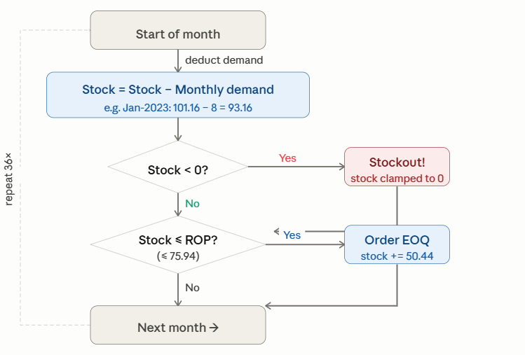
 |  |  |  | Stockout Months: 8 | Stockout rate: 22% | Total Orders: 32
83520000 |  | Achat Consommables Industriel | Month | Demand | Stock Before | Stock After Demand | Stockout? | Order? | Added Amount | Final Stock
CLASS | : | ABC=B HML=H XYZ=Z | Jan-23 | 0 | 305 | 305 | NO | NO | NO → (305>ROP) | 305
UNIT | : | PC | Feb-23 | 55 | 305 | 250 | NO | Yes | Yes → +297 | 267
SOURCE | : | Mixed Source | Mar-23 | 22 | 267 | 245 | NO | Yes | Yes → +297 | 261
UNIT COST | : | 1,212.176 DT | Apr-23 | 50 | 261 | 211 | NO | Yes | Yes → +297 | 228
LEAD TIME | : | 110 Days | May-23 | 110 | 228 | 118 | NO | Yes | Yes → +297 | 135
DEMAND | : | Avg 20 PC /Month | Jun-23 | 155 | 135 | -20 | Yes | Yes | Yes → +297 | -3
SERVICE | : | 95% ( Z=1,65) | Jul-23 | 0 | -3 | -3 | Yes | Yes | Yes → +297 | 14
SAFETY STOCK | : | 202 | Aug-23 | 0 | 14 | 14 | NO | Yes | Yes → +297 | 30
ROP | : | 296 | Sep-23 | 0 | 30 | 30 | NO | Yes | Yes → +297 | 47
EOQ | : | 17 | Oct-23 | 0 | 47 | 47 | NO | Yes | Yes → +297 | 64
STOCK MIN | : | 242 | Nov-23 | 0 | 64 | 64 | NO | Yes | Yes → +297 | 81
STOCK MAX | : | 259 | Dec-23 | 0 | 81 | 81 | NO | Yes | Yes → +297 | 98
ORDERS/YEAR | : | 14 | Jan-24 | 0 | 98 | 98 | NO | Yes | Yes → +297 | 115
SIMULATION | : |  | Feb-24 | 0 | 115 | 115 | NO | Yes | Yes → +297 | 131
FILL RATE | : |  | Mar-24 | 0 | 131 | 131 | NO | Yes | Yes → +297 | 148
ACTION | : |  | Apr-24 | 0 | 148 | 148 | NO | Yes | Yes → +297 | 165
 |  |  | May-24 | 0 | 165 | 165 | NO | Yes | Yes → +297 | 182
std |  | 54.876 DT | Jun-24 | 0 | 182 | 182 | NO | Yes | Yes → +297 | 199
cv |  | 2.88398 | Jul-24 | 0 | 199 | 199 | NO | Yes | Yes → +297 | 215
 |  |  | Aug-24 | 0 | 215 | 215 | NO | Yes | Yes → +297 | 232
 |  |  | Sep-24 | 0 | 232 | 232 | NO | Yes | Yes → +297 | 249
 |  |  | Oct-24 | 0 | 249 | 249 | NO | Yes | Yes → +297 | 266
 |  |  | Nov-24 | 0 | 266 | 266 | NO | Yes | Yes → +297 | 283
 |  |  | Dec-24 | 0 | 283 | 283 | NO | Yes | Yes → +297 | 299
 |  |  | Jan-25 | 0 | 299 | 299 | NO | NO | NO → (300>ROP) | 299
 |  |  | Feb-25 | 0 | 299 | 299 | NO | NO | NO → (300>ROP) | 299
 |  |  | Mar-25 | 0 | 299 | 299 | NO | NO | NO → (300>ROP) | 299
 |  |  | Apr-25 | 135 | 299 | 164 | NO | Yes | Yes → +297 | 181
 |  |  | May-25 | 141 | 181 | 40 | NO | Yes | Yes → +297 | 57
 |  |  | Jun-25 | 55 | 57 | 2 | NO | Yes | Yes → +297 | 19
 |  |  | Jul-25 | 274 | 19 | -255 | Yes | Yes | Yes → +297 | -238
 |  |  | Aug-25 | 41 | -238 | -279 | Yes | Yes | Yes → +297 | -263
 |  |  | Sep-25 | 15 | -263 | -278 | Yes | Yes | Yes → +297 | -261
 |  |  | Oct-25 | 2 | -261 | -263 | Yes | Yes | Yes → +297 | -246
 |  |  | Nov-25 | 5 | -246 | -251 | Yes | Yes | Yes → +297 | -234
 |  |  | Dec-25 | 17 | -234 | -251 | Yes | Yes | Yes → +297 | -234

